6雨宮昌夫
埼玉県環境アドバイザー活動紹介個票 |  |  |  |  |  |  |  | 検索用一覧に戻る

名前 |  | ふりがな |  | 年代 | 所在市町村
雨宮昌夫 |  | あめみやまさお |  | 80代 | 鴻巣市

顔写真又はイラスト |  | 活動状況の写真（1～２枚）
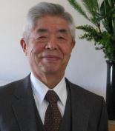 |  | 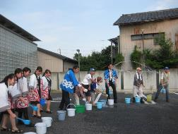 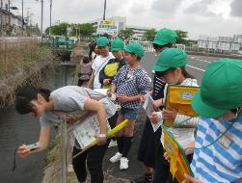

主な専門分野
（１） | 地球温暖化 |  | 地球温暖化の原因と私たちにできること
（２） | 資源・エネルギー |  | 環境家計簿とCO2排出量および資源エネルギーの課題と私たちのできること

所有資格、経歴

所有資格 | 地球温暖化防止推進委員・環境教育アシスタント・川のアドバイザー・地球温暖化防止コミュニケーター
経歴 | 彩の国環境大学修了、修了生の会副会長・総務部長・監事、鴻巣の環境を考える会副会長、ふきあげ環境フォーラム会長. 地球温暖化防止コミュニケーター
地域等での活動（複数記載可）
所属又は主催団体 |  |  | 団体や個人の活動紹介HP
彩の国環境大学修了生の会・鴻巣の環境を考える会・ふきあげ環境フォーラム |  |  | 彩の国環境大学修了生の会

環境学習指導可能エリア
全市町村対応可／地域限定 |  | ※ 地域限定の場合：市町村・地域名 |  |  |  | 具体的な場所がある場合
地域限定 |  | 鴻巣市・吉見町・北本市
講座スタイル（複数〇可） |  | 対象（複数〇可）
講義 | 体験活動 | 未就学児 | 小学生 | 中学生 | 高校生 | 一般（大人） | 事業者
○ | ○ |  | ○ | ○ | ○ | ○

連絡先 |  |  |  | ※連絡先非公表の場合又は電話連絡を御希望の場合は、環境政策課 （０４８－８３０－３０１９）へお問い合わせください
MAIL | changfu113380@gmail.com
環境学習指導等の活動実績
全体 | 回数 | 環境学習への延べ参加人数
活動回数 | 7 | 309人

主な活動実績の紹介 |  |  |  |  | ※１枚に収まる範囲で記載願います
年 月 | 活動内容（環境学習のテーマ） |  |  | 依頼団体 |  | 主な対象 | 参加人数
2019-05-01 | 小学校環境学習1校、川に行き水質検査・COD・透視度・PH・生き物観察・教室でまとめ |  |  | 市立小学校 |  | 4年生 | 55人
6月 | 小学校環境学習3校 内容上記に同じ |  |  | 市立小学校 |  | 4年生 | 144人
8月 | やさしい温暖化のはなし温暖化防止コミュニケーター吉田さんPPにて解説 |  |  | 図書館 |  | 小学生 | 付き添い親を含め10人
9月 | 小学校環境学習1校、川に行き水質検査・COD・透視度・PH・生き物観察・教室でまとめ |  |  | 市立小学校 |  | 4年生 | 18人
10月 | 小学校環境学習1校、川に行き水質検査・COD・透視度・PH・生き物観察・教室でまとめ |  |  | 市立小学校 |  | 4年生 | 82人
 | 毎年同様の活動をしています。人数が多いため鴻巣の環境考える会のメンバーが協力して4人から8人で実施しています。
2019-08-01 | テレ玉環境学習 小学校と同様の内容で環境学習を実施しました（海と日本PROJECTin埼玉県） |  |  | テレ玉 |  | 小学生 | 18人

以下は選択用の記載ですので、修正等は行わないでください

参照リスト
該当の有無 | ○ | ○
 | - | ×

年代 | 20代
 | 30代
 | 40代
 | 50代
 | 60代
 | 70代
 | 80代
 | 90代

活動エリア | 全市町村
 | 地域限定

主な専門分野 | 自然への愛着
 | 生態系・生物多様性
 | 水質
 | 川の再生活動
 | 大気
 | 地質
 | 地球温暖化
 | 資源・エネルギー
 | 産業
 | 消費生活・衣食住
 | 公害・化学物質
 | ３Ｒ
 | SDGs

日付 | 1月
 | 2月
 | 3月
 | 4月
 | 5月
 | 6月
 | 7月
 | 8月
 | 9月
 | 10月
 | 11月
 | 12月

07新井智
埼玉県環境アドバイザー活動紹介個票 |  |  |  |  |  |  |  | 検索用一覧に戻る

名前 |  | ふりがな |  | 年代 | 所在市町村
新井 智 |  | あらい さとし |  | 60代 | 熊谷市

顔写真又はイラスト |  | 活動状況の写真（1～２枚）


活動のPR |  | 私たちの社会生活でなくてはならい化学物質について、その付き合い方をともの考えます。また、地球環境における水について、その不思議な驚くべき性質から、実験、工作をとおして、その役割と大切さを学びます

主な専門分野
（１） | 公害・化学物質 |  | 技術の発展と化学物質のかかわり。環境問題の経緯、昨今の化学物質にかかわる問題、ベネフィットとリスクについて解説
（２） | 資源・エネルギー |  | エネルギーとは何か。エネルギー変換について身の回りのものを例に学びます。

所有資格、経歴

所有資格 | 公害防止管理者、環境カウンセラー（市民部門）
経歴 | ・大学にて環境分析（有機系・無機系分析全般）を担う ・大学、研究機関、企業等の環境保全のための指導・助言を行う ・化学物質関連の廃棄物管理・処理、処理対策を担う ・化学物質管理の管理および管理システムの構築、環境マネジメントシステムの構築・運用に携わり、行政、教育機関等の指導、助言を行う ・環境マネジメントシステム審査員補 CEAR/JEMAI（A2869）（1999年～2010年） ・エコアクション２１審査人（2007年～2011年） ・小学校や中学校での環境教育の支援 ・サイエンスインストラクターとして子どもたちに実験をとおしてわかりやすく、環境問題、科学理解ための講義を行う
地域等での活動（複数記載可）
所属又は主催団体 |  |  | 団体や個人の活動紹介HP
埼玉県環境カウンセラー協会 |  |  | http://www.saieca.com

環境学習指導可能エリア
全市町村対応可／地域限定 |  | ※ 地域限定の場合：市町村・地域名 |  |  |  | 具体的な場所がある場合
全市町村
講座スタイル（複数〇可） |  | 対象（複数〇可）
講義 | 体験活動 | 未就学児 | 小学生 | 中学生 | 高校生 | 一般（大人） | 事業者
○ | ○ |  | ○ | ○ | ○ | ○ | ○

連絡先 |  |  |  | ※連絡先非公表の場合又は電話連絡を御希望の場合は、環境政策課 （０４８－８３０－３０１９）へお問い合わせください
MAIL | sarai2301@kxe.biglobe.ne.jp
環境学習指導等の活動実績
全体 | 回数 | 環境学習への延べ参加人数
活動回数 | 13 | 248

主な活動実績の紹介 |  |  |  |  | ※１枚に収まる範囲で記載願います
年 月 | 活動内容（環境学習のテーマ） |  |  | 依頼団体 |  | 主な対象 | 参加人数
2024.05 | 空気とエネルギー |  |  | ボランティアサークル グレイスアカデミー |  | 小学生、一般 | 20
2024.06 | 温度と雪の結晶 |  |  | ボランティアサークル グレイスアカデミー |  | 小学生、一般 | 20
2024.07 | 水についてさらに知ってみよう |  |  | ボランティアサークル グレイスアカデミー |  | 小学生、一般 | 20
2024.08 | 太陽光パネルとエネルギー ① |  |  | くまがやおもちゃ病院工作教室 |  | 小学生親子 | 30
2024.09 | インクの色をわける |  |  | ボランティアサークル グレイスアカデミー |  | 小学生、一般 | 20
2024.10 | 光で情報を伝える |  |  | ボランティアサークル グレイスアカデミー |  | 小学生、一般 | 20
2024.11 | 電子と電気の力について考える |  |  | ボランティアサークル グレイスアカデミー |  | 小学生、一般 | 20
2024.12 | 太陽光パネルとエネルギー ② |  |  | くまがやおもちゃ病院工作教室 |  | 小学生親子 | 20
2025.01 | 電気ってなあに？ |  |  | ボランティアサークル グレイスアカデミー |  | 小学生、一般 | 15
2025.02 | 電気についてもっと知ろう（圧電素子の発電） |  |  | ボランティアサークル グレイスアカデミー |  | 小学生、一般 | 16
2025.04 | 静電気について |  |  | ボランティアサークル グレイスアカデミー |  | 小学生、一般 | 16
2025.05 | 身近なもので電気を蓄えてみよう |  |  | ボランティアサークル グレイスアカデミー |  | 小学生、一般 | 15
2025.10 | エネルギー変換について（温度：ペルチェ素子） |  |  | ボランティアサークル グレイスアカデミー |  | 小学生、一般 | 16

以下は選択用の記載ですので、修正等は行わないでください

参照リスト
該当の有無 | ○ | ○
 | - | ×

年代 | 20代
 | 30代
 | 40代
 | 50代
 | 60代
 | 70代
 | 80代
 | 90代

活動エリア | 全市町村
 | 地域限定

主な専門分野 | 自然への愛着
 | 生態系・生物多様性
 | 水質
 | 川の再生活動
 | 大気
 | 地質
 | 地球温暖化
 | 資源・エネルギー
 | 産業
 | 消費生活・衣食住
 | 公害・化学物質
 | ３Ｒ
 | SDGs

日付 | 1月
 | 2月
 | 3月
 | 4月
 | 5月
 | 6月
 | 7月
 | 8月
 | 9月
 | 10月
 | 11月
 | 12月

12石塚冬樹
埼玉県環境アドバイザー活動紹介個票 |  |  |  |  |  |  |  | 検索用一覧に戻る

名前 |  | ふりがな |  | 年代 | 所在市町村
石塚 冬樹 |  | いしづかふゆき |  | 70代 | 所沢市

顔写真又はイラスト |  | 活動状況の写真（1～２枚）
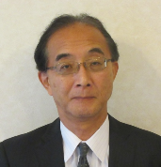 |  | 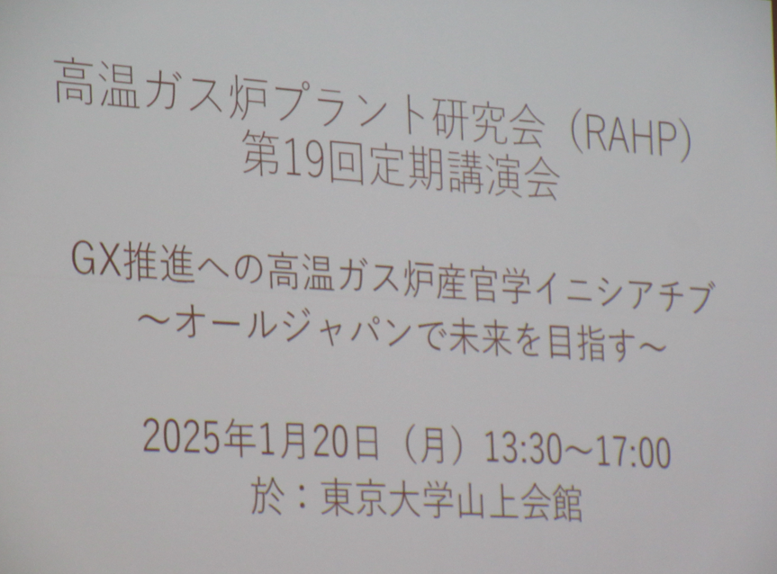 |  |  | 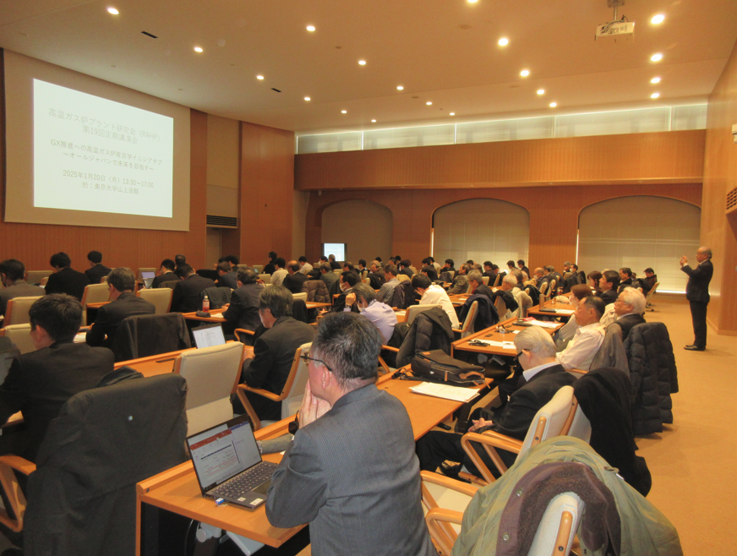

活動のPR |  | カーボンフリー水素製造システムの開発に取り組んでいます。

主な専門分野
（１） | 資源・エネルギー |  | プラント設計、化石燃料、再生可能エネルギー、原子力、省エネルギー
（２） | 産業 |  | 研究会運営

所有資格、経歴

所有資格 | 公害防止管理者大気１種、水質１種、指定建設業管理技術者（１級管工）、ISO14000審査員補、知財管理技能士
経歴 | 東京大学大学院、石川島播磨重工、日本総合研究所、日本大学・大学院
地域等での活動（複数記載可）
所属又は主催団体 |  |  | 団体や個人の活動紹介HP
高温ガス炉プラント研究会 |  |  | https://www.jae.or.jp/htgr/

環境学習指導可能エリア
全市町村対応可／地域限定 |  | ※ 地域限定の場合：市町村・地域名 |  |  |  | 具体的な場所がある場合
全市町村
講座スタイル（複数〇可） |  | 対象（複数〇可）
講義 | 体験活動 | 未就学児 | 小学生 | 中学生 | 高校生 | 一般（大人） | 事業者
○ | - | - | - | ○ | ○ | ○ | ○

連絡先 |  |  |  | ※連絡先非公表の場合又は電話連絡を御希望の場合は、環境政策課 （０４８－８３０－３０１９）へお問い合わせください
MAIL | omonrahp@jcom.zaq.ne.jp
環境学習指導等の活動実績
全体 | 回数 | 環境学習への延べ参加人数
活動回数 | 9 | 220

主な活動実績の紹介 |  |  |  |  | ※１枚に収まる範囲で記載願います
年 月 | 活動内容（環境学習のテーマ） |  |  | 依頼団体 |  | 主な対象 | 参加人数
通年 計8回 | 高温ガス炉開発研究会 |  |  | 高温ガス炉プラント研究会 |  | 企業 | 120
１月 | 定期講演会（カーボンニュートラル関連） |  |  | 同上 |  | 企業・一般 | 100

以下は選択用の記載ですので、修正等は行わないでください

参照リスト
該当の有無 | ○ | ○
 | - | ×

年代 | 20代
 | 30代
 | 40代
 | 50代
 | 60代
 | 70代
 | 80代
 | 90代

活動エリア | 全市町村
 | 地域限定

主な専門分野 | 自然への愛着
 | 生態系・生物多様性
 | 水質
 | 川の再生活動
 | 大気
 | 地質
 | 地球温暖化
 | 資源・エネルギー
 | 産業
 | 消費生活・衣食住
 | 公害・化学物質
 | ３Ｒ
 | SDGs

日付 | 1月
 | 2月
 | 3月
 | 4月
 | 5月
 | 6月
 | 7月
 | 8月
 | 9月
 | 10月
 | 11月
 | 12月

31角江紘一
埼玉県環境アドバイザー活動紹介個票 |  |  |  |  |  |  |  | 検索用一覧に戻る

名前 |  | ふりがな |  | 年代 | 所在市町村
角江 紘一 |  | かどえ こういち |  | 70代 | 深谷市

顔写真又はイラスト |  | 活動状況の写真（1～２枚）
 |  | 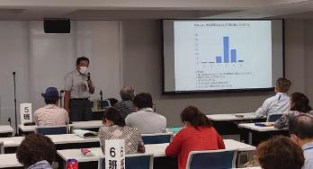

主な専門分野
（１） | 地球温暖化 |  | 「なぜ温暖化が進むのか」 「どう対応したらいいのか」を基本に解説
（２） | 資源・エネルギー |  | 家庭の省エネルギー

所有資格、経歴

所有資格 | 環境カウンセラー 地球温暖化防止コミュニケーター
経歴 | 彩の国環境大学終了 地域の環境イベント出展・環境学習講座講師・審議会委員 小学生向講話 事業者向講話 うちエコ診断
地域等での活動（複数記載可）
所属又は主催団体 |  |  | 団体や個人の活動紹介HP
埼玉環境カウンセラー協会 環境ネットワーク埼玉 |  |  | http://www.saieca.com/ http://www.kannet-sai.org/

環境学習指導可能エリア
全市町村対応可／地域限定 |  | ※ 地域限定の場合：市町村・地域名 |  |  |  | 具体的な場所がある場合
全市町村
講座スタイル（複数〇可） |  | 対象（複数〇可）
講義 | 体験活動 | 未就学児 | 小学生 | 中学生 | 高校生 | 一般（大人） | 事業者
○ | ○ |  | ○ | ○ | ○ | ○ | ○

連絡先 |  |  |  | ※連絡先非公表の場合又は電話連絡を御希望の場合は、環境政策課 （０４８－８３０－３０１９）へお問い合わせください
MAIL | kadoe@outlook.jp
環境学習指導等の活動実績
全体 | 回数 | 環境学習への延べ参加人数
活動回数 | 3 | 192

主な活動実績の紹介 |  |  |  |  | ※１枚に収まる範囲で記載願います
年 月 | 活動内容（環境学習のテーマ） |  |  | 依頼団体 |  | 主な対象 | 参加人数
令5年5月 | くまがやエコライフフェア２０２３ |  |  | 熊谷市 |  | 一般市民 | 162
令5年6月 | 埼玉県SDGｓ官民連携プラットフォーム |  |  | 埼玉県 |  | 水辺分科会
令5年11月 | 深谷市環境審議会 |  |  | 深谷市 |  | 審議会 | 30

以下は選択用の記載ですので、修正等は行わないでください

参照リスト
該当の有無 | ○ | ○
 | - | ×

年代 | 20代
 | 30代
 | 40代
 | 50代
 | 60代
 | 70代
 | 80代
 | 90代

活動エリア | 全市町村
 | 地域限定

主な専門分野 | 自然への愛着
 | 生態系・生物多様性
 | 水質
 | 川の再生活動
 | 大気
 | 地質
 | 地球温暖化
 | 資源・エネルギー
 | 産業
 | 消費生活・衣食住
 | 公害・化学物質
 | ３Ｒ
 | SDGs

日付 | 1月
 | 2月
 | 3月
 | 4月
 | 5月
 | 6月
 | 7月
 | 8月
 | 9月
 | 10月
 | 11月
 | 12月

40國井範彰
埼玉県環境アドバイザー活動紹介個票 |  |  |  |  |  |  |  | 検索用一覧に戻る

名前 |  | ふりがな |  | 年代 | 所在市町村
國井 範彰 |  | くにい のりあき |  | 80代 | 行田市

顔写真又はイラスト |  | 活動状況の写真（1～２枚）
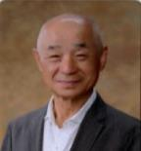 |  | 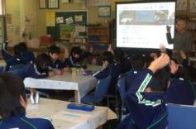 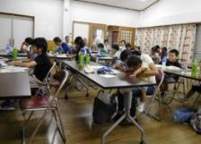

主な専門分野
（１） | 地球温暖化
（２） | 資源・エネルギー |  | 太陽光発電を主に、自然エネルギー中心

所有資格 | ・地球温暖化防止活動推進員 ・うちエコ診断士 ・省エネルギー普及指導員
経歴 | ・元ISO9001IRCA認定内部監査員、ISO14001内部監査員 ・彩の国環境大学実践過程修了
地域等での活動（複数記載可）
所属又は主催団体 |  |  | 団体や個人の活動紹介HP
・NPO法人太陽光発電所ネットワーク ・NPO法人環境ネットワーク埼玉 ・行田環境市民フォーラム |  |  | http://www.greenenergy.jp/network/community http://www.kannet-sai.org/ohisama/index.html https://www.city.gyoda.lg.jp/13/02/12/gyodakankyousiminforamu.html

環境学習指導可能エリア
全市町村対応可／地域限定 |  | ※ 地域限定の場合：市町村・地域名 |  |  |  | 具体的な場所がある場合
全市町村
講座スタイル（複数〇可） |  | 対象（複数〇可）
講義 | 体験活動 | 未就学児 | 小学生 | 中学生 | 高校生 | 一般（大人） | 事業者
○ | ○ | ○ | ○ | ○ | ○ | ○ | ○

連絡先 |  |  |  | ※連絡先非公表の場合又は電話連絡を御希望の場合は、環境政策課 （０４８－８３０－３０１９）へお問い合わせください
MAIL | tkunii@tvg.ne.jp
環境学習指導等の活動実績、（2025年度分）
全体 | 回数 | 環境学習への延べ参加人数
活動回数 | 13回 | 638名

主な活動実績の紹介 |  |  |  |  | ※１枚に収まる範囲で記載願います
年 月 | 活動内容（環境学習のテーマ） |  |  | 依頼団体 |  | 主な対象 | 参加人数
2025年 ７月 | 熊谷市、ほしのみや保育園 自然エネルギーコーナー開設 ＆体験実施 |  |  | 熊谷市 ほしのみや保育園 |  | 保育園児 ＆父兄 | 園児105名 他
2025年 ７月 | さいたま市 パルシステム埼玉環境学習会 ｢太陽光で走る!親子でソーラーカーを作ろう｣ |  |  | パルシステム埼玉 |  | 小学生と 保護者 | 35名
2025年 ９月 | SAITAMA環境ﾌｪｱ&こどもｴｺﾌｪｽﾃｨﾊﾞﾙ 家庭の省エネ実践講座 ｢身近な太陽光 発電について学ぼう！触れてみよう！」 |  |  | 埼玉県＆地球温暖化防止 活動推進センター |  | 中学生以上 | 20名
2025年 ９月 | 行田市立泉小学校 環境学習 体験学習「自然エネルギーと節電」 |  |  | 行田市立泉小学校 |  | 小学5年生 | 89名
2025年 ９月 | 行田市立南小学校 環境学習 体験学習「自然エネルギーと節電」 |  |  | 行田市立南小学校 |  | 小学5年生 | 50名
2025年 10月 | 行田市立忍小学校 環境学習 体験学習「自然エネルギーと節電」 |  |  | 行田市立忍小学校 |  | 小学5年生 | 60名
2025年 10月 | 行田市立見沼小学校 環境学習 体験学習「自然エネルギーと節電」 |  |  | 行田市立見沼小学校 |  | 小学５年生 | 21名
2025年 11月 | 行田市立下忍小学校 環境学習 体験学習「自然エネルギーと節電」 |  |  | 行田市立下忍小学校 |  | 小学5年生 | 12名
2025年 11月 | 行田市立西小学校環境学習 講義「食品ロス」 |  |  | 行田市立西小学校 |  | 小学５年生 | 85名
2025年 11月 | 行田市立埼玉小学校 環境学習 体験学習「自然エネルギーと節電」 |  |  | 行田市立埼玉小学校 |  | 小学５年生 | 36名
2025年 11月 | 行田市立桜ヶ丘小学校 環境学習 体験学習「自然エネルギーと節電」 |  |  | 行田市立桜ヶ丘小学校 |  | 小学５年生 | 31名
2026年 １月 | 行田市立北小学校 環境学習 体験学習「自然エネルギーと節電」 |  |  | 行田市立北小学校 |  | 小学5年生 | 39名
2026年 ３月 | サーキュラーエコノミーラボin羽生 家庭の省エネ実践講座「身近な太陽光 発電について学ぼう！触れてみよう！」 |  |  | 埼玉県＆地球温暖化防止 活動推進センター |  | 小学生と 保護者 | 55名 他

以下は選択用の記載ですので、修正等は行わないでください

参照リスト
該当の有無 | ○ | ○
 | - | ×

年代 | 20代
 | 30代
 | 40代
 | 50代
 | 60代
 | 70代
 | 80代
 | 90代

活動エリア | 全市町村
 | 地域限定

主な専門分野 | 自然への愛着
 | 生態系・生物多様性
 | 水質
 | 川の再生活動
 | 大気
 | 地質
 | 地球温暖化
 | 資源・エネルギー
 | 産業
 | 消費生活・衣食住
 | 公害・化学物質
 | ３Ｒ
 | SDGs

日付 | 1月
 | 2月
 | 3月
 | 4月
 | 5月
 | 6月
 | 7月
 | 8月
 | 9月
 | 10月
 | 11月
 | 12月

66関谷庸
埼玉県環境アドバイザー活動紹介個票 |  |  |  |  |  |  |  | 検索用一覧に戻る

名前 |  | ふりがな |  | 年代 | 所在市町村
関谷 庸 |  | せきや つね |  | 80代 | ふじみ野市

顔写真又はイラスト |  | 活動状況の写真（1～２枚）
 |  | 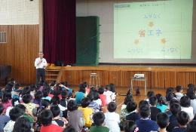 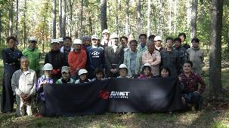

主な専門分野
（１） | 資源・エネルギー |  | 再エネ，マイクロ水力発電システムの開発と推進、水の電気分解による副生酸素の活用
（２） | 消費生活・衣食住 |  | オゾン水による殺菌・衛生管理など普及促進とオゾン水製造装置の開発

所有資格、経歴

所有資格 | 省エネルギー普及指導員
経歴 | ㈱アヴネットにてエコロジー推進室長22年社員の環境啓蒙教育や出前授業を行っている。 経産省・環境省H19年度省エネコンテスト受賞、環境省H19年度エコドライブコンテストに会社で参加し入賞。

所属又は主催団体 |  |  | 団体や個人の活動紹介HP
株式会社丸上製作所にてマイクロ水力発電機・水車,ファインバブルオゾン水製造装置などの設計開発 |  |  | http://www.marujoh.com

環境学習指導可能エリア
全市町村対応可／地域限定 |  | ※ 地域限定の場合：市町村・地域名 |  |  |  | 具体的な場所がある場合
全市町村
講座スタイル（複数〇可） |  | 対象（複数〇可）
講義 | 体験活動 | 未就学児 | 小学生 | 中学生 | 高校生 | 一般（大人） | 事業者
○ | ○ | - | ○ | ○ | ○ | ○ | -

連絡先 |  |  |  | ※連絡先非公表の場合又は電話連絡を御希望の場合は、環境政策課 （０４８－８３０－３０１９）へお問い合わせください
MAIL | tsekiya@jcom.home.ne.jp
環境学習指導等の活動実績
全体 | 回数 | 環境学習への延べ参加人数
活動回数 | 1回 2023年度 | 40

主な活動実績の紹介 |  |  |  |  | ※１枚に収まる範囲で記載願います
年 月 | 活動内容（環境学習のテーマ） |  |  | 依頼団体 |  | 主な対象 | 参加人数
2023年10月13～１４日 | エコラの森植林下草刈りと環境教育 （１泊２日） |  |  | 株式会社アヴネット |  | 社員 | 40

以下は選択用の記載ですので、修正等は行わないでください

参照リスト
該当の有無 | ○ | ○
 | - | ×

年代 | 20代
 | 30代
 | 40代
 | 50代
 | 60代
 | 70代
 | 80代
 | 90代

活動エリア | 全市町村
 | 地域限定

主な専門分野 | 自然への愛着
 | 生態系・生物多様性
 | 水質
 | 川の再生活動
 | 大気
 | 地質
 | 地球温暖化
 | 資源・エネルギー
 | 産業
 | 消費生活・衣食住
 | 公害・化学物質
 | ３Ｒ
 | SDGs

日付 | 1月
 | 2月
 | 3月
 | 4月
 | 5月
 | 6月
 | 7月
 | 8月
 | 9月
 | 10月
 | 11月
 | 12月

71田口修
埼玉県環境アドバイザー活動紹介個票 |  |  |  |  |  |  |  | 検索用一覧に戻る

名前 |  | ふりがな |  | 年代 | 所在市町村
田口 修 |  | たぐち おさむ |  | 70代 | 行田市

顔写真又はイラスト |  | 活動状況の写真（1～２枚）
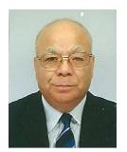 |  | 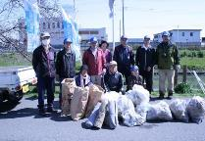 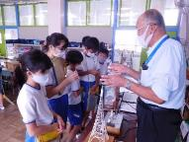

主な専門分野
（１） | 川の再生活動 |  | 川の中流域（忍川）の環境美化、生息生物を調べ環境省にも報告
（２） | 資源・エネルギー |  | 温暖化要因の化石エネルギー消費を解説。装置の体験で節電を理解

所有資格、経歴

所有資格 | 生態系保護指導員１級（県生態系保護協会）、彩の国環境大学（基礎・実践コース）修了生
経歴 | 川の国アドバイザー、行田市みどりの基本計画策定委員、行田市森づくり環境再生委員長、 地域の河川清掃団体で８年以上活動
地域等での活動（複数記載可）
 |  |  | 団体や個人の活動紹介HP
・忍川の自然に親しむ会 ・行田市森づくり環境再生委員実行委員長 ・行田環境市民フォーラム |  |  | ・忍川の自然に親しむ会「（行田市公益活動登録団体） ｈｔｔｐ：//oshi.html.xdomain.jp/ ・小学校環境出前学習、環境公開学習会

環境学習指導可能エリア
全市町村対応可／地域限定 |  | ※ 地域限定の場合：市町村・地域名 |  |  |  | 具体的な場所がある場合
地域限定 |  | 行田市と付近の地域市町村 |  |  |  | 忍川、学校教室、会議室（PC・プロジェクター等）
講座スタイル（複数〇可） |  | 対象（複数〇可）
講義 | 体験活動 | 未就学児 | 小学生 | 中学生 | 高校生 | 一般（大人） | 事業者
○ | ○ | ○ | ○ | ○ |  | ○ | ○

連絡先 |  |  |  | ※連絡先非公表の場合又は電話連絡を御希望の場合は、環境政策課 （０４８－８３０－３０１９）へお問い合わせください
MAIL | osa-taguchi@outlook.jp
環境学習指導等の活動実績
全体 | 回数 | 環境学習への延べ参加人数
活動回数 | ４３回 | 3287

主な活動実績の紹介 |  |  |  |  | ※１枚に収まる範囲で記載願います
年 月 | 活動内容（環境学習のテーマ） |  |  | 依頼団体 |  | 主な対象 | 参加人数
R２年１１月 | 小学校への環境出前学習、準備・サポート |  |  | 行田市立泉小学校 |  | ５年生 | 79
R２年１１月 | 秋の親子自然観察会 |  |  | 埼玉県環境科学国際センター |  | 親子、一般の方々 | 45
R２年１１月 | 小学校への環境出前学習、準備・サポート |  |  | 行田市立中央小学校 |  | ５年生 | 66
R２年１０月 | 小学校への環境出前学習、準備・サポート |  |  | 行田市立西小学校 |  | ５年生 | 40
R元年１１月 | 秋の親子自然観察会 |  |  | 埼玉県環境科学国際センター |  | 親子、一般の方々 | 60
R元年７月 | 市民活動講演会 |  |  | 市地域づくり支援課 |  | 一般、 各サークル活動員 | 30
H31年3月 | 市生涯学習ボランティア人材登録情報バンク発表会 |  |  | 市教育委員会ひとつくり支援課 |  | 一般、人材登録バンク団体員、個人 | 60
H29年11月 | 行田市みずしろフェスタ「団体活動発表」 |  |  | 市地域づくり支援課 |  | 会員、一般、児、生、 保護者 | 25
H20年7月～R元12月 | 行田市森づくり環境再生実行委員の委員長として植樹活動、育樹活動を進めた |  |  | 市森づくり環境再生実行委員会 行田市都市計画課 |  | 会員、一般、児、生、 保護者 | 2695
H25年度 ～R元年度 | 川に生息する生物をちょうさし、環境省に報告、また、川の環境美化活動 |  |  | 忍川の自然に親しむ会 |  | 会員、一般、児、生、 保護者 | 126
H25年度 ～R元年度 | 忍川の歴史、地理、生物調査、美化活動を通して「市民が水に親しみをもち、自然環境を大切にできる」点を重視する活動 |  |  | 忍川の自然に親しむ会 |  | 会員、一般、児、生、 保護者 | 50
H25年4月 | 忍川の自然に親しむ会 発足 忍川の環境美化活動 |  |  | 自主サークル活動 (行田市民大学） |  | 市民一般、 親子 | 11

以下は選択用の記載ですので、修正等は行わないでください

参照リスト
該当の有無 | ○ | ○
 | - | ×

年代 | 20代
 | 30代
 | 40代
 | 50代
 | 60代
 | 70代
 | 80代
 | 90代

活動エリア | 全市町村
 | 地域限定

主な専門分野 | 自然への愛着
 | 生態系・生物多様性
 | 水質
 | 川の再生活動
 | 大気
 | 地質
 | 地球温暖化
 | 資源・エネルギー
 | 産業
 | 消費生活・衣食住
 | 公害・化学物質
 | ３Ｒ
 | SDGs

日付 | 1月
 | 2月
 | 3月
 | 4月
 | 5月
 | 6月
 | 7月
 | 8月
 | 9月
 | 10月
 | 11月
 | 12月

86仁城優
埼玉県環境アドバイザー活動紹介個票 |  |  |  |  |  |  |  | 検索用一覧に戻る

名前 |  | ふりがな |  | 年代 | 所在市町村
仁城 優 |  | にんじょう まさる |  | 70代 | さいたま市

顔写真又はイラスト |  | 活動状況の写真（1～２枚）


活動のPR |  | 企業における気候変動対策の推進

主な専門分野
（１） | 大気 |  | 企業における大気汚染防止，気候変動対策、作業環境改善，等
（２） | 資源・エネルギー |  | 省エネルギー活動、企業における気候変動対策、等

所有資格、経歴

所有資格 | 環境計量士，作業環境測定士（第１種），第１種水質関係･第１種大気関係公害防止管理者，
経歴 | 企業における環境管理関連業務，企業における生産性向上関連業務、
地域等での活動（複数記載可）
所属又は主催団体 |  |  | 団体や個人の活動紹介HP
彩の国環境推進協議会（彩進会） |  |  | 埼玉県内のＩＳＯ９００１、及びエコアクション２１審査員勉強会、等

環境学習指導可能エリア
全市町村対応可／地域限定 |  | ※ 地域限定の場合：市町村・地域名 |  |  |  | 具体的な場所がある場合
全市町村
講座スタイル（複数〇可） |  | 対象（複数〇可）
講義 | 体験活動 | 未就学児 | 小学生 | 中学生 | 高校生 | 一般（大人） | 事業者
○ | - |  |  |  |  | ○ | ○

連絡先 |  |  |  | ※連絡先非公表の場合又は電話連絡を御希望の場合は、環境政策課 （０４８－８３０－３０１９）へお問い合わせください
MAIL | ninjo-49548588@kve.biglobe.ne.jp
環境学習指導等の活動実績
全体 | 回数 | 環境学習への延べ参加人数
活動回数 | ２回 | 約５０人

主な活動実績の紹介 |  |  |  |  | ※１枚に収まる範囲で記載願います
年 月 | 活動内容（環境学習のテーマ） |  |  | 依頼団体 |  | 主な対象 | 参加人数
2009年 5月 | 地球温暖化防止に向けて （環境問題と企業の在り方） |  |  | 越谷北ロータリークラブ （中村義雄委員長） |  | 事業者 会社員 | ３０名
2010年 6月 | 環境問題の現状 |  |  | 三郷市商工会 |  | 一般市民 | ２０名

以下は選択用の記載ですので、修正等は行わないでください

参照リスト
該当の有無 | ○ | ○
 | - | ×

年代 | 20代
 | 30代
 | 40代
 | 50代
 | 60代
 | 70代
 | 80代
 | 90代

活動エリア | 全市町村
 | 地域限定

主な専門分野 | 自然への愛着
 | 生態系・生物多様性
 | 水質
 | 川の再生活動
 | 大気
 | 地質
 | 地球温暖化
 | 資源・エネルギー
 | 産業
 | 消費生活・衣食住
 | 公害・化学物質
 | ３Ｒ
 | SDGs

日付 | 1月
 | 2月
 | 3月
 | 4月
 | 5月
 | 6月
 | 7月
 | 8月
 | 9月
 | 10月
 | 11月
 | 12月

87苗崎禎顕
埼玉県環境アドバイザー活動紹介個票 |  |  |  |  |  |  |  | 検索用一覧に戻る

名前 |  | ふりがな |  | 年代 | 所在市町村
苗崎 禎顕 |  | のざき よしあき |  | 80代 | さいたま市

顔写真又はイラスト |  | 活動状況の写真（1～２枚）
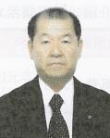 |  | 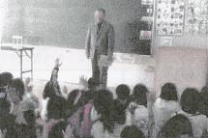

主な専門分野
（１） | 地球温暖化 |  | 家庭でのCO2排出量の把握。電気を熱源に使う勿体なさを解説。
（２） | 資源・エネルギー |  | エネルギーと有効エネルギー（エクセルギー）の違い解説。

所有資格、経歴

所有資格 | 技術士（機械部門）、環境カウンセラー（市民部門）、公害防止管理者（大気、水質、振動）
経歴 | 元川の国アドバイザー、地球温暖化防止活動推進員、元環境教育アシスタント、省エネルギー普及指導員
地域等での活動（複数記載可）
所属又は主催団体 |  |  | 団体や個人の活動紹介HP
埼玉県地球温暖化防止活動推進センター |  |  | 平成28年関東ブロック推進員合同研究会で、埼玉県の代表として、「エネルギー家計簿による活動」を講演発表。

環境学習指導可能エリア
全市町村対応可／地域限定 |  | ※ 地域限定の場合：市町村・地域名 |  |  |  | 具体的な場所がある場合
全市町村
講座スタイル（複数〇可） |  | 対象（複数〇可）
講義 | 体験活動 | 未就学児 | 小学生 | 中学生 | 高校生 | 一般（大人） | 事業者
○ | ○ | ○ | ○ | ○ | ○ | ○

連絡先 |  |  |  | ※連絡先非公表の場合又は電話連絡を御希望の場合は、環境政策課 （０４８－８３０－３０１９）へお問い合わせください
MAIL | ynozaki@jcom.zaq.ne.jp
環境学習指導等の活動実績
全体 | 回数 | 環境学習への延べ参加人数
活動回数 | 15回 | 665名

主な活動実績の紹介 |  |  |  |  | ※１枚に収まる範囲で記載願います
年 月 | 活動内容（環境学習のテーマ） |  |  | 依頼団体 |  | 主な対象 | 参加人数
令和5年 7/31 | さいたま市長とのタウンミーティングに於ける私の発言の解説 |  |  | 実践倫理宏正会大宮支部 |  | 市民 | 15名
令和5年 1/20 | 省エネによる生活改善 |  |  | 実践倫理宏正会大宮支部 |  | 市民 | 15名
令和元年 8/10 | 市民へ普及（家庭での省エネ対策） |  |  | 実践倫理宏正会大宮支部 |  | 市民 | 50名
平成31年 1/25 | ふれあいサロン（地球温暖化説明） |  |  | さいたま市社会福祉協議会 |  | 市民 | 20名
平成30年 12/17 | 市民へ普及（家庭のCO2排出量アンケート依頼） |  |  | 実践倫理宏正会大宮支部 |  | 市民 | 50名
平成28年 2/7 | 鴻巣市民大学講座（家庭での省エネ） |  |  | 鴻巣市生涯学習推進実行委員会 |  | 市民 | 121名
平成27年 11/29 | 鴻巣市生涯学習フェスティバル （家庭のCO2排出削減） |  |  | 鴻巣市教育委員会 |  | 市民 | 53名
平成27年 7/26 | 鴻巣市田間宮センター（身近な環境教育） |  |  | 鴻巣市田間宮センター |  | 市民 | 17名
平成27年 6/24 | 鴻巣市北小学校（環境教育） |  |  | 鴻巣市北小学校 |  | 4年生 | 64名
平成26年 10/15 | 鴻巣市笠原小学校（環境教育） |  |  | 鴻巣市笠原小学校 |  | 4年生 | 24名
平成26年 7/19 | 鴻巣市市民活動センター （夏休み子供環境学習会） |  |  | 鴻巣市市民活動センター |  | 子供 | 12名
平成26年 7/3 | 鴻巣市赤見台第一小学校（環境教育） |  |  | 鴻巣市赤見台第一小学校 |  | 4年生 | 60名
平成26年 6/18 | 鴻巣市常光小学校（環境教育） |  |  | 鴻巣市常光小学校 |  | 4年生 | 24名
平成23年 6/14 | さいたま市上小小学校（省エネ出前講座） |  |  | 省エネルギーセンター（省エネ家電コンシェルジュ派遣） |  | 6年生 | 63名
平成20年 11/1 | 加須市三俣小学校 |  |  | 埼玉県環境政策課 （環境教育アシスタント派遣） |  | 6年生 | 77名

以下は選択用の記載ですので、修正等は行わないでください

参照リスト
該当の有無 | ○ | ○
 | - | ×

年代 | 20代
 | 30代
 | 40代
 | 50代
 | 60代
 | 70代
 | 80代
 | 90代

活動エリア | 全市町村
 | 地域限定

主な専門分野 | 自然への愛着
 | 生態系・生物多様性
 | 水質
 | 川の再生活動
 | 大気
 | 地質
 | 地球温暖化
 | 資源・エネルギー
 | 産業
 | 消費生活・衣食住
 | 公害・化学物質
 | ３Ｒ
 | SDGs

日付 | 1月
 | 2月
 | 3月
 | 4月
 | 5月
 | 6月
 | 7月
 | 8月
 | 9月
 | 10月
 | 11月
 | 12月

94福田慎太郎
埼玉県環境アドバイザー活動紹介個票 |  |  |  |  |  |  |  | 検索用一覧に戻る

名前 |  | ふりがな |  | 年代 | 所在市町村
福田慎太郎 |  | ふくだしんたろう |  | 40代 | 白岡市

顔写真又はイラスト |  | 活動状況の写真（1～２枚）
 |  | 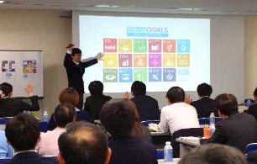 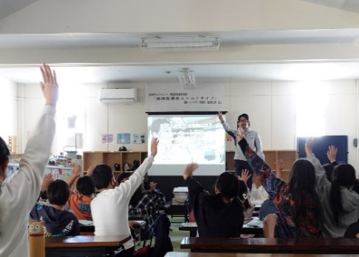

主な専門分野
（１） | 地球温暖化 |  | 地球温暖化の仕組み、影響、緩和策、適応策、気候危機
（２） | 資源・エネルギー |  | エコドライブ（燃料消費を減らす自動車の効率的な利用方法）

所有資格、経歴

所有資格 | 環境社会検定（eco検定）、低炭素社会検定・リーダーゴールド、３R検定・リーダー、CSR検定2級
経歴 | 東京都エコドライブに関する実態調査・及び研修カリキュラム研修資料作成委員、さいたま市クールチョイスセミナー講師、白岡市環境審議会委員、脱炭素チャレンジカップアンバサダー、地球温暖化防止コミュニケーター、地球温暖化防止活動推進員、全日本エコドライブチャンピオンシップ2014総合優勝、早稲田大学モビリティ研究会エコドライブと燃費改善分科会メンバー、白岡市脱炭素協議会構成員、蓮田白岡環境センター廃棄物減量等推進審議会委員
地域等での活動（複数記載可）
所属又は主催団体 |  |  | 団体や個人の活動紹介HP
エコドライブ研究所 彩の国環境大学修了生の会 |  |  | https://www.i-ecodrive.jp/ http://sai-syuryosei.eco.coocan.jp/index.html

環境学習指導可能エリア
全市町村対応可／地域限定 |  | ※ 地域限定の場合：市町村・地域名 |  |  |  | 具体的な場所がある場合
全市町村
講座スタイル（複数〇可） |  | 対象（複数〇可）
講義 | 体験活動 | 未就学児 | 小学生 | 中学生 | 高校生 | 一般（大人） | 事業者
○ | ○ |  | ○ | ○ | ○ | ○ | ○

連絡先 |  |  |  | ※連絡先非公表の場合又は電話連絡を御希望の場合は、環境政策課 （０４８－８３０－３０１９）へお問い合わせください
MAIL
環境学習指導等の活動実績
全体 | 回数 | 環境学習への延べ参加人数
活動回数 | 15回 | 2101人

主な活動実績の紹介 |  |  |  |  | ※１枚に収まる範囲で記載願います
年 月 | 活動内容（環境学習のテーマ） |  |  | 依頼団体 |  | 主な対象 | 参加人数
平成31年 4月 | 地球温暖化の現状と将来予測 |  |  | ファインモータースクール |  | 社員 | 106人
令和1年 6月 | こんな方法があったのか！安全運転管理に役立つ、あなたの知らないエコドライブ3.0 |  |  | 上尾地区安全運転管理者協会 |  | 一般 | 43人
令和1年 11月 | こんな方法があったのか！安全運転管理に役立つ、あなたの知らないエコドライブ3.0 |  |  | 全国農業協同組合連合会（ＪＡ全農）畜産生産部 |  | 一般 | 40人
平成31年 11月 | もはやビジネスに必須！今さら聞けない「COOLCHOICE」とは |  |  | さいたま市（埼玉ニュービジネス協議会） |  | 会員 | 42人
令和1年 11月 | 気候変動、CSR、SDGsに貢献するエコドライブのすすめ |  |  | 環境研鑽集団 土９ |  | 一般 | 6人
令和1年 11月 | 財布に優しいエコドライブ |  |  | 行田環境市民フォーラム |  | 一般 | 12人
令和1年 12月 | 温暖化対策は節電だけ？忘れてはいけないエコドライブのすすめ |  |  | 彩の国環境大学修了生の会 |  | 会員 | 21人
令和2年 2月 | 地球温暖化の最新の情報 |  |  | 白岡市環境課 |  | 環境審議会委員 | 13人
令和5年4月 | 大野建設安全大会において気候変動の現状とその対策として行うエコドライブのメリットについて講演 |  |  | 大野建設 |  | 協力会社関係者 | 150
令和5年11月 | SAITAMA環境フェアにおけるステージ発表。「親子で挑戦！温暖化対策にもなる驚きのガソリン代節約術クイズ」 |  |  | 埼玉県環境政策課 |  | 一般 | 30
令和6年2月 | 市役所職員向け研修会にて講演「自治体職員として理解するべき気候変動の対策とエコドライブの基礎」 |  |  | 白岡市環境課 |  | 職員 | 20
令和7年3月 | 小川町ゼロカーボンシティ推進啓発事業 「地球温暖化とエコドライブ」 |  |  | 小川町環境農林課 |  | 児童クラブ | 30
令和7年6月 | 環境研修会「燃費アップと交通事故防止でＳＤＧｓに貢献」 |  |  | 武州ガス株式会社 |  | 一般 | 100

以下は選択用の記載ですので、修正等は行わないでください

参照リスト
該当の有無 | ○ | ○
 | - | ×

年代 | 20代
 | 30代
 | 40代
 | 50代
 | 60代
 | 70代
 | 80代
 | 90代

活動エリア | 全市町村
 | 地域限定

主な専門分野 | 自然への愛着
 | 生態系・生物多様性
 | 水質
 | 川の再生活動
 | 大気
 | 地質
 | 地球温暖化
 | 資源・エネルギー
 | 産業
 | 消費生活・衣食住
 | 公害・化学物質
 | ３Ｒ
 | SDGs

日付 | 1月
 | 2月
 | 3月
 | 4月
 | 5月
 | 6月
 | 7月
 | 8月
 | 9月
 | 10月
 | 11月
 | 12月

109松本浩一
埼玉県環境アドバイザー活動紹介個票 |  |  |  |  |  |  |  | 検索用一覧に戻る

名前 |  | ふりがな |  | 年代 | 所在市町村
松本 浩一 |  | まつもと こういち |  | 60代 | 東松山市

顔写真又はイラスト |  | 活動状況の写真（1～２枚）
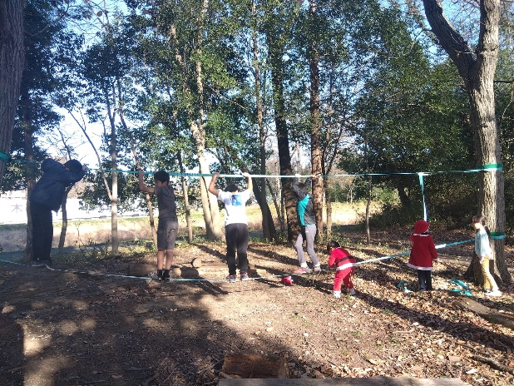 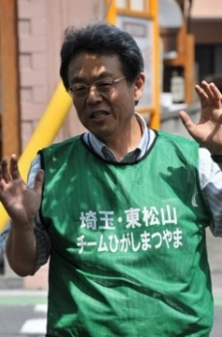 |  | 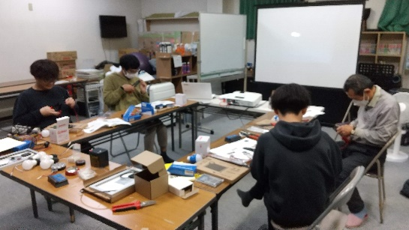 左：プレイパーク 右：太陽光発電ワークショップ

活動のPR |  | プレイパークを通じた自然保護：防災まちづくりの一環としてのワークショップ

主な専門分野
（１） | 生態系・生物多様性
（２） | 資源・エネルギー

所有資格、経歴

所有資格 | 自然観察指導員、社会福祉士・精神保健福祉士
経歴 | 東松山市の「環境まちづくり」に20年関与。
地域等での活動（複数記載可）
所属又は主催団体 |  |  | 団体や個人の活動紹介HP
ＮＰＯ法人チーム東松山 |  |  | https://www.teamhm.org/

環境学習指導可能エリア
全市町村対応可／地域限定 |  | ※ 地域限定の場合：市町村・地域名 |  |  |  | 具体的な場所がある場合
全市町村
講座スタイル（複数〇可） |  | 対象（複数〇可）
講義 | 体験活動 | 未就学児 | 小学生 | 中学生 | 高校生 | 一般（大人） | 事業者
○ | ○ | - | ○ | ○ | ○ | ○ | ○

連絡先 |  |  |  | ※連絡先非公表の場合又は電話連絡を御希望の場合は、環境政策課 （０４８－８３０－３０１９）へお問い合わせください
MAIL | econet51@gmail.com
環境学習指導等の活動実績
全体 | 回数 | 環境学習への延べ参加人数
活動回数 | 2 | 20

主な活動実績の紹介 |  |  |  |  | ※１枚に収まる範囲で記載願います
年 月 | 活動内容（環境学習のテーマ） |  |  | 依頼団体 |  | 主な対象 | 参加人数
2020-04-01 | ツリークライミング体験会 |  |  | てん・フィールドワークス |  | 東松山こどもエコクラブ | 21
2020-04-01 | 竹の子掘り体験会 |  |  | 島田ごはん畑 |  | 東松山こどもエコクラブ | 30
2020-07-01 | ジャガイモ掘り＋大豆の種まき |  |  |  |  | 東松山こどもエコクラブ | 23
2020-08-01 | 夏休みこどもサマーキャンプ |  |  | 南房総市大房岬自然の家 |  | 東松山こどもエコクラブ | 15
2020-09-01 | 自然観察会 |  |  | 東松山自然倶楽部 |  | 東松山こどもエコクラブ | 27
2020-11-01 | 大豆の収穫体験 |  |  |  |  | 東松山こどもエコクラブ | 22
2020-12-01 | 味噌造りワークショップ |  |  |  |  | 東松山こどもエコクラブ | 25
2021-03-01 | 森のピザ作り＋ジャガイモの植え付け |  |  | 市の川・車堀の会 |  | 東松山こどもエコクラブ | 30
2021-03-01 | 市民環境会議（講演会） |  |  | 東松山市環境保全課 |  | 市民 | 53
令和5年12月 | 市の川・車堀公園プレイパーク |  |  |  |  |  | 16
令和6年1月 | 太陽光発電オフグリッドミニシステム手作り講習会 |  |  |  |  |  | 4

以下は選択用の記載ですので、修正等は行わないでください

参照リスト
該当の有無 | ○ | ○
 | - | ×

年代 | 20代
 | 30代
 | 40代
 | 50代
 | 60代
 | 70代
 | 80代
 | 90代

活動エリア | 全市町村
 | 地域限定

主な専門分野 | 自然への愛着
 | 生態系・生物多様性
 | 水質
 | 川の再生活動
 | 大気
 | 地質
 | 地球温暖化
 | 資源・エネルギー
 | 産業
 | 消費生活・衣食住
 | 公害・化学物質
 | ３Ｒ
 | SDGs

日付 | 1月
 | 2月
 | 3月
 | 4月
 | 5月
 | 6月
 | 7月
 | 8月
 | 9月
 | 10月
 | 11月
 | 12月

110松本徹
埼玉県環境アドバイザー活動紹介個票 |  |  |  |  |  |  |  | 検索用一覧に戻る

名前 |  | ふりがな |  | 年代 | 所在市町村
松本 徹 |  | まつもと とおる |  | 70代 | 三郷市

顔写真又はイラスト |  | 活動状況の写真（1～２枚）
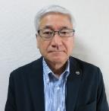 |  | 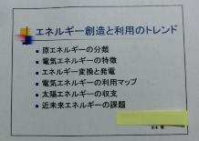 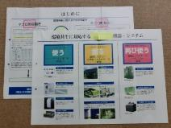

主な専門分野
（１） | 地球温暖化 |  | 地球温暖化のメカニズムとフロン・CO2など寄与物資などについて解説
（２） | 資源・エネルギー |  | エネルギーの創造・消費・再生・回収などについての啓発と解説

所有資格、経歴

所有資格 | 放射線取扱主任者、 知的財産管理技能士
経歴 | 三郷市における小中学校・保育所・幼稚園・公園などの放射線測定、 環境・エネルギー関連特許などの出願管理
地域等での活動（複数記載可）
所属又は主催団体 |  |  | 団体や個人の活動紹介HP
さいたま調停協会、 埼玉家庭少年友の会

環境学習指導可能エリア
全市町村対応可／地域限定 |  | ※ 地域限定の場合：市町村・地域名 |  |  |  | 具体的な場所がある場合
全市町村
講座スタイル（複数〇可） |  | 対象（複数〇可）
講義 | 体験活動 | 未就学児 | 小学生 | 中学生 | 高校生 | 一般（大人） | 事業者
○ | - | - | ○ | ○ | ○ | ○ | ○

連絡先 |  |  |  | ※連絡先非公表の場合又は電話連絡を御希望の場合は、環境政策課 （０４８－８３０－３０１９）へお問い合わせください
MAIL | ketchup@rmail.plala.or.jp
環境学習指導等の活動実績
全体 | 回数 | 環境学習への延べ参加人数
活動回数

主な活動実績の紹介 |  |  |  |  | ※１枚に収まる範囲で記載願います
年 月 | 活動内容（環境学習のテーマ） |  |  | 依頼団体 |  | 主な対象 | 参加人数
平成２１年 ８月 | ‐エネルギー創造と利用のトレンド‐ 原エネルギーの分類～近未来エネルギーの課題 |  |  | 民間企業 |  | 社員 | ー
平成１１年 １２月 | ‐環境共生の動向と対応‐ エネルギーを上手に使う、きれいに創る、回収して再び使う |  |  | 民間企業 |  | 役員・管理職 | －
平成５年 １０月 | ‐地球環境とエネルギー‐ ９つの課題、オゾン層破壊とフロン、温室効果と地球温暖化、地球環境とエネルギー |  |  | 民間企業 |  | 社員 | －

以下は選択用の記載ですので、修正等は行わないでください

参照リスト
該当の有無 | ○ | ○
 | - | ×

年代 | 20代
 | 30代
 | 40代
 | 50代
 | 60代
 | 70代
 | 80代
 | 90代

活動エリア | 全市町村
 | 地域限定

主な専門分野 | 自然への愛着
 | 生態系・生物多様性
 | 水質
 | 川の再生活動
 | 大気
 | 地質
 | 地球温暖化
 | 資源・エネルギー
 | 産業
 | 消費生活・衣食住
 | 公害・化学物質
 | ３Ｒ
 | SDGs

日付 | 1月
 | 2月
 | 3月
 | 4月
 | 5月
 | 6月
 | 7月
 | 8月
 | 9月
 | 10月
 | 11月
 | 12月

